所得・納税等
Ｒ7.12/15改訂
郵送による証明書申請書（所得・納税等） |  |  |  |  |  |  |  |  |  |  |  |  |  |  |  |  |  |  |  |  |  |  |  |  |  |  |  |  | 代理人が申請する際に、使用してください。

 | 申請者 |  | 住所 |  |  |  |  |  |  |  |  |  |  |  |  |  |  |  |  |  |  |  |  |  |  |  |  |  | 委任者が記入してください。

 |  |  |  |  |  |  |  |  |  |  |  |  |  |  |  |  |  |  |  |  |  |  |  |  |  |  |  |  | 委 任 状
 |  |  | フリガナ |  |  |  |  |  |  |  |  |  | ㊞ |  |  | 日中連絡の取れる

 |  |  | 氏名 |  |  |  |  |  |  |  |  |  |  |  |  | 連絡先

 |  |  | ＊代理の方が申請される場合は、委任状が必要です。

 |  |  |  |  |  |  |  |  |  |  |  |  |  |  |  |  |  |  |  |  |  |  |  |  |  |  |  |  |  |  | 代理人 |  |  | 住所
 | どなたの証明が必要ですか？ |  | 関係 |  | 本人 ・ 配偶者 ・ その他 （ ）

 |  |  | 現住所

 |  |  |  |  |  |  |  |  |  |  |  |  |  |  |  |  |  |  |  |  |  |  |  |  |  |  |  |  |  |  |  |  |  | 氏名
 |  |  | 旧住所 |  | 与那原町字

 |  |  | フリガナ |  |  |  |  |  |  |  |  |  |  |  |  | 生年月日 |  |  |  | 大 | 昭 |  |  | 年 |  | 月 | 日

 |  |  | 氏名 |  |  |  |  |  |  |  |  |  |  |  |  |  |  |  |  | 平 | 令

 |  |  |  |  |  |  |  |  |  |  |  |  |  |  |  |  |  |  |  |  |  |  |  |  |  |  |  |  |  |  |  | 上記の者を代理人と定めて、下記の証明の交付申請及び受領に関する件を

 | 使用目的 （提出先） |  | □ | 児童手当（□市町村役場 □職場） |  |  |  |  |  |  | □ |  |  | 扶養認定 |  |  |  |  | □ |  | 保育園・幼稚園 |  |  |  |  |  |  |  |  |  |  | 委任します。

 |  |  | □ | 年金 |  |  | □ | 奨学金 |  |  | □ |  |  | 金融機関 |  |  |  |  | □ |  | その他（ ）

 |  |  |  |  |  |  |  |  |  |  |  |  |  |  |  |  |  |  |  |  |  |  |  |  |  |  |  |  |  | 請求事由 (使用目的）

所得・課税などに関する証明 |  |  |  |  |  |  |  |  |  | １通につき３００円

所得証明 （所得・課税・控除表示） |  | 令和７年度 (R6年1月～R6年12月分） |  |  |  |  |  |  | 通 |  |  | 所得証明 (課税のみ表示） |  |  |  |  |  | 令和７年度 (R6年1月～R6年12月分） |  |  |  |  |  |  |  |  |  | 通 |  | 請求内容 |  |  | １ 所得証明 （所得・課税・控除表示） ２ 所得証明（所得・課税表示） ３ 所得証明（課税表示）

 |  |  |  |  |  |  |  |  |  |  |  |  |  |  |  |  |  |  |  |  |  |  |  |  |  |  |  |  |  | 及び |  |  | ５ 納税証明 ６ その他（ ）
 |  | 令和６年度 (R5年1月～R5年12月分） |  |  |  |  |  |  | 通 |  |  |  |  |  |  |  |  | 令和６年度 (R5年1月～R5年12月分） |  |  |  |  |  |  |  |  |  | 通

 |  |  |  |  |  |  |  |  |  |  |  |  |  |  |  |  |  |  |  |  |  |  |  |  |  |  |  |  |  | 請求部数 |  |  | （ |  |  | ) 通

 |  | 年度 ( 年１月～12月分） |  |  |  |  |  |  | 通 |  |  |  |  |  |  |  |  | 年度 ( 年１月～12月分） |  |  |  |  |  |  |  |  |  | 通

 |  |  |  |  |  |  |  |  |  |  |  |  |  |  |  |  |  |  |  |  |  |  |  |  |  |  |  |  |  | 上記、委任事実に相違ありません。

所得証明 （所得・課税のみ表示） |  | 令和７年度 (R6年1月～R6年12月分） |  |  |  |  |  |  | 通

 |  | 令和６年度 (R5年1月～R5年12月分） |  |  |  |  |  |  | 通

 |  |  |  |  |  |  |  |  |  |  |  |  |  |  |  |  |  |  |  |  |  |  |  |  |  |  |  |  |  |  |  |  |  |  |  |  |  | 年 月 日

 |  | 年度 ( 年１月～12月分） |  |  |  |  |  |  | 通

 |  |  |  |  |  |  |  |  |  |  |  |  |  |  |  |  |  |  |  |  |  |  |  |  |  |  |  |  |  |  | 委任者 |  |  | 住所

 |  |  |  |  |  |  |  |  |  |  |  |  |  |  |  |  |  |  |  |  |  |  |  |  |  |  |  |  |  |  |  |  |  | 氏名 | ㊞ |  | 連絡先
納税に関する証明 |  |  |  |  |  |  |  |  |  | １税目につき３００円 |  |  |  |  |  |  |  |  |  |  |  |  | 軽自動車納税証明書 （車検用）

納税証明 （税目に○をつける） |  |  | 町県民税 |  |  | 令和７年度 (R6年1月～R6年12月分） |  |  |  |  |  |  |  |  |  |  | 通 |  |  |  |  |  |  |  |  |  |  |  |  |  |  |  |  | 生年月日 ： 明 ・ 大 ・ 昭 ・ 平 年 月 日生

 |  |  | 固定資産税
 |  |  |  |  |  | 令和６年度 (R5年1月～R5年12月分） |  |  |  |  |  |  |  |  | 1 |  | 通 |  |  |  |  |  | 車両番号 |  | 沖縄

 |  |  | 軽自動車税
 |  |  |  |  |  |  |  |  |  |  |  |  |  |  |  |  |  |  |  |  |  |  |  |  | 沖
 |  |  |  |  |  | 年度 ( 年１月～12月分） |  |  |  |  |  |  |  |  |  |  | 通
 |  |  | 法人町民税
 |  |  |  |  |  |  |  |  |  |  |  |  |  |  |  |  |  |  |  |  |  |  | 手数料無料

送付書類

□ 申請書
□ 手数料（郵便局の定額小為替。小為替には何も書きこまないでください。）
□ 本人確認書類の写し
（運転免許証、旅券等のコピー・・・写真付１点）
（健康保険証、年金手帳等のコピー・・・写真なし2点以上）
□ 返信用封筒（送付先を記入し、切手を貼付してください）
□ 委任状等（本人以外からの申請の場合）

 |  |  |  |  |  |  |  |  |  |  |  |  |  |  |  |  |  |  |  |  |  | 【送付先】
 |  |  |  |  |  |  |  |  |  |  |  |  |  |  |  |  |  |  |  |  |  | 〒９０１－１３９２ 沖縄県島尻郡与那原町字上与那原16番地 与那原町役場 税務課 宛

郵送請求申請の必要書類
 | 郵送請求に必要な書類

①郵送による証明書申請書（所得・納税等） |  | ③定額小為替証書（何も記入しないでください）
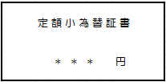
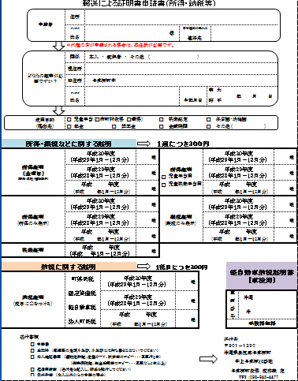
 |  |  | ⑥宛先を記入し①～⑤を同封の上郵送してください

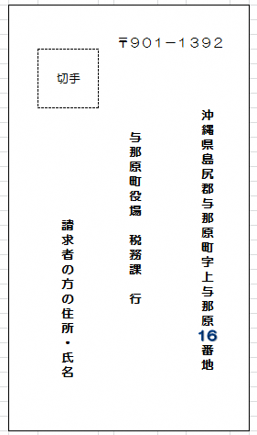
 |  | ④本人確認書類のコピー（運転免許証等）

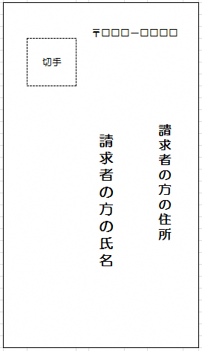
 |  | ⑤返信用封筒（切手を貼ってください）
②委任状（代理人による申請の場合のみ必要）
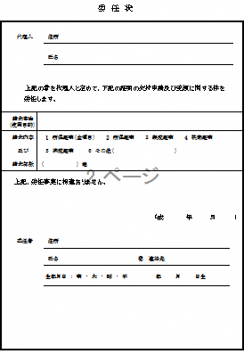

所得・納税等 委任状あり（記入例）
Ｒ３.５月改訂
郵送による証明書申請書（所得・納税等） |  |  |  |  |  |  |  |  |  |  |  |  |  |  |  |  |  |  |  |  |  |  |  |  |  |  |  |  |  |  |  |  |  |  | 代理人が申請する際に、使用してください。

 | 申請者 |  | 住所 |  | 東京都千代田区○○丁目○○番地 |  |  |  |  |  |  |  |  |  |  |  |  |  |  |  |  |  |  |  |  |  |  |  |  |  |  |  |  |  | 委任者が記入してください。

 |  |  |  |  |  |  |  |  |  |  |  |  |  |  |  |  |  |  |  |  |  |  |  |  |  |  |  |  |  |  |  |  |  |  | 委 任 状
 |  |  | フリガナ |  | ヨナバル ハナコ |  |  |  |  |  |  |  |  | ㊞ |  |  | 日中連絡の取れる |  |  |  |  | 090-○○○○-○○○○

 |  |  | 氏名 |  | 与那原 花子 |  |  |  |  |  |  |  |  |  |  |  | 連絡先

 |  |  | ＊代理の方が申請される場合は、委任状が必要です。

 |  |  |  |  |  |  |  |  |  |  |  |  |  |  |  |  |  |  |  |  |  |  |  |  |  |  |  |  |  |  |  |  |  |  |  |  | 代理人 |  |  | 住所 |  | 東京都千代田区○○丁目○○番地
 | どなたの証明が必要ですか？ |  | 関係 |  | 本人 ・ 配偶者 ・ その他 （ ）

 |  |  | 現住所 |  | 東京都千代田区○○丁目○○番地

 |  |  |  |  |  |  |  |  |  |  |  |  |  |  |  |  |  |  |  |  |  |  |  |  |  |  |  |  |  |  |  |  |  |  |  |  |  |  |  | 氏名 |  | 与那原 花子
 |  |  | 旧住所 |  | 与那原町字 |  |  | 与那原１２３４－５

 |  |  | フリガナ |  | ヨナバル タロウ |  |  |  |  |  |  |  |  |  |  |  | 生年月日 |  |  |  | 大 |  | 昭 |  | 24 |  | 年 |  | 12 | 月 | 31 | 日

 |  |  | 氏名 |  | 与那原 太郎 |  |  |  |  |  |  |  |  |  |  |  |  |  |  |  | 平 |  | 令

 |  |  |  |  |  |  |  |  |  |  |  |  |  |  |  |  |  |  |  |  |  |  |  |  |  |  |  |  |  |  |  |  |  |  |  |  |  | 上記の者を代理人と定めて、下記の証明の交付申請及び受領に関する件を

 | 使用目的 （提出先） |  | ☑ | 児童手当（☑市町村役場 □職場） |  |  |  |  |  |  |  | □ |  |  | 扶養認定 |  |  |  |  | □ |  |  | 保育園・幼稚園 |  |  |  |  |  |  |  |  |  |  |  |  |  |  | 委任します。

 |  |  | □ | 年金 |  |  | □ | 奨学金 |  |  |  | ☑ |  |  | 金融機関 |  |  |  |  | □ |  |  | その他（ ）

 |  |  |  |  |  |  |  |  |  |  |  |  |  |  |  |  |  |  |  |  |  |  |  |  |  |  |  |  |  |  |  |  |  |  |  | 請求事由 (使用目的） |  |  | 児童手当申請に必要なため

所得・課税などに関する証明 |  |  |  |  |  |  |  |  |  |  | １通につき３００円

所得証明 （所得・課税・控除表示） |  | 令和７年度 (R6年1月～R6年12月分） |  |  |  |  |  |  | 1 | 通 |  |  | 所得証明 |  |  |  |  |  | 令和７年度 (R6年1月～R6年12月分） |  |  |  |  |  |  |  |  |  |  |  |  |  | 1 | 通 |  | 請求内容 |  |  | １ 所得証明（全項目） ２ 所得証明 ３ 課税証明 ４ 扶養証明

 |  |  |  |  |  |  |  |  |  |  |  |  |  |  |  |  |  |  |  |  |  |  |  |  |  |  |  |  |  |  |  |  |  |  |  | 及び |  |  | ５ 納税証明 ６ その他（ 所得証明書（児童手当用） ）
 |  | 令和６年度 (R5年1月～R5年12月分） |  |  |  |  |  |  |  | 通 |  |  |  |  |  |  |  |  | 令和６年度 (R5年1月～R5年12月分） |  |  |  |  |  |  |  |  |  |  |  |  |  |  | 通

 |  |  |  |  |  |  |  |  |  |  |  |  | ☑ |  | 児童手当用 |  |  |  |  |  |  |  |  |  |  |  |  |  |  |  |  |  |  |  |  | 請求部数 |  |  | （ |  | 3 |  | ) 通

 |  | 年度 ( 年１月～12月分） |  |  |  |  |  |  |  | 通 |  |  |  |  |  |  |  |  | 年度 ( 年１月～12月分） |  |  |  |  |  |  |  |  |  |  |  |  |  |  | 通
 |  |  |  |  |  |  |  |  |  |  |  |  | □ |  | 児童扶養手当用
 |  |  |  |  |  |  |  |  |  |  |  |  |  |  |  |  |  |  |  |  |  |  |  |  |  |  |  |  |  |  |  |  |  |  |  | 上記、委任事実に相違ありません。

所得証明 （所得のみ表示） |  | 令和７年度 (R6年1月～R6年12月分） |  |  |  |  |  |  |  | 通 |  |  | 課税証明 (課税のみ表示） |  |  |  |  |  | 令和７年度 (R6年1月～R6年12月分） |  |  |  |  |  |  |  |  |  |  |  |  |  |  | 通

 |  | 令和６年度 (R5年1月～R5年12月分） |  |  |  |  |  |  |  | 通 |  |  |  |  |  |  |  |  | 令和６年度 (R5年1月～R5年12月分） |  |  |  |  |  |  |  |  |  |  |  |  |  |  | 通

 |  |  |  |  |  |  |  |  |  |  |  |  |  |  |  |  |  |  |  |  |  |  |  |  |  |  |  |  |  |  |  |  |  |  |  |  |  |  |  |  |  |  |  |  | 年 月 日

 |  | 年度 ( 年１月～12月分） |  |  |  |  |  |  |  | 通 |  |  |  |  |  |  |  |  | 年度 ( 年１月～12月分） |  |  |  |  |  |  |  |  |  |  |  |  |  |  | 通

 |  |  |  |  |  |  |  |  |  |  |  |  |  |  |  |  |  |  |  |  |  |  |  |  |  |  |  |  |  |  |  |  |  |  |  |  | 委任者 |  |  | 住所 |  | 東京都千代田区○○丁目○○番地
扶養証明 |  | 年度 ( 年１月～12月分） |  |  |  |  |  |  |  | 通

太郎
 |  |  |  |  |  |  |  |  |  |  |  |  |  |  |  |  |  |  |  |  |  |  |  |  |  |  |  |  |  |  |  |  |  |  |  |  |  |  |  | 氏名 |  | 与那原 太郎 ㊞ |  | 連絡先 |  | 090-○○○○-○○○○
納税に関する証明 |  |  |  |  |  |  |  |  |  |  | １税目につき３００円 |  |  |  |  |  |  |  |  |  |  |  |  |  |  | 軽自動車納税証明書 （車検用）

納税証明 （税目に○をつける） |  |  | 町県民税 |  |  | 令和７年度 (R6年1月～R6年12月分） |  |  |  |  |  |  |  |  |  |  |  | 通 |  |  |  |  |  |  |  |  |  |  |  |  |  |  |  |  |  |  |  |  |  | 生年月日 ： 大 ・ 昭 ・ 平 ・ 令 24 年 12 月 31 日生

 |  |  | 固定資産税
 |  |  |  |  |  | 令和６年度 (R5年1月～R5年12月分） |  |  |  |  |  |  |  |  |  | 1 |  | 通 |  |  |  |  |  |  |  | 車両番号 |  | 沖縄

 |  |  | 軽自動車税
 |  |  |  |  |  |  |  |  |  |  |  |  |  |  |  |  |  |  |  |  |  |  |  |  |  |  |  | 沖
 |  |  |  |  |  | 年度 ( 年１月～12月分） |  |  |  |  |  |  |  |  |  |  |  | 通
 |  |  | 法人町民税
 |  |  |  |  |  |  |  |  |  |  |  |  |  |  |  |  |  |  |  |  |  |  |  |  |  | 手数料無料

送付書類

□ 申請書
□ 手数料（郵便局の定額小為替。小為替には何も書きこまないでください。）
□ 本人確認書類の写し
（運転免許証、旅券等のコピー・・・写真付１点）
（健康保険証、年金手帳等のコピー・・・写真なし2点以上）
□ 返信用封筒（送付先を記入し、切手を貼付してください）
□ 委任状等（本人以外からの申請の場合）

 |  |  |  |  |  |  |  |  |  |  |  |  |  |  |  |  |  |  |  |  |  |  |  | 【送付先】
 |  |  |  |  |  |  |  |  |  |  |  |  |  |  |  |  |  |  |  |  |  |  |  | 〒９０１－１３９２ 沖縄県島尻郡与那原町字上与那原16番地 与那原町役場 税務課 宛

